Tabele zbiorcze
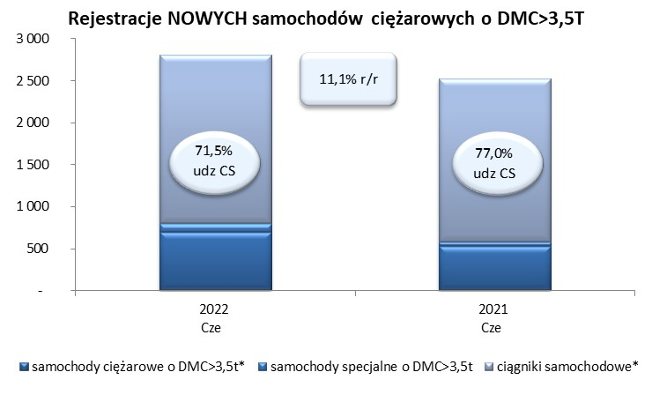
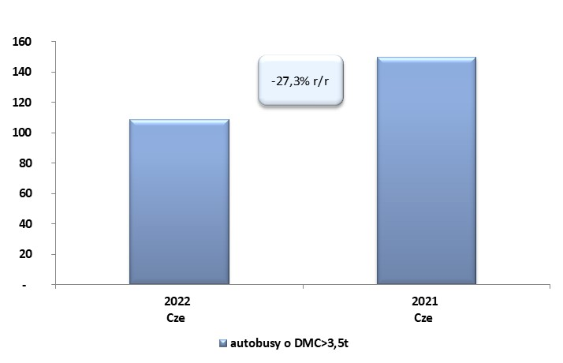
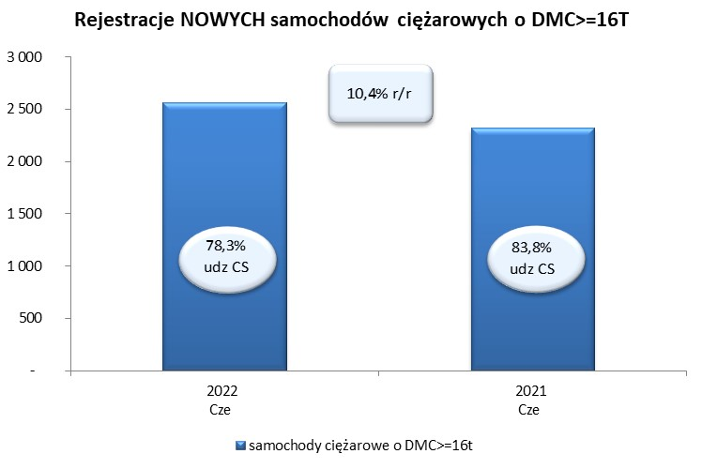
 |  |  |  |  |  | 2022-07-05
PZPM na podstawie danych CEP |  |  |  |  |  | sztuki
PIERWSZE REJESTRACJE NOWYCH POJAZDÓW UŻYTKOWYCH O DMC>3,5T
 | 2022 Cze | 2021 Cze | % zmiana r/r | 2022 Sty - Cze | 2021 Sty - Cze | % zmiana r/r
SAMOCHODY CIĘŻAROWE - RAZEM | 2,802 | 2,523 | 11.1% | 15,610 | 16,017 | -2.5%
samochody ciężarowe o DMC>3,5t* | 698 | 531 | 31.5% | 3,464 | 3,225 | 7.4%
samochody specjalne o DMC>3,5t | 100 | 50 | 100.0% | 428 | 335 | 27.8%
ciągniki samochodowe* | 2,004 | 1,942 | 3.2% | 11,718 | 12,457 | -5.9%
AUTOBUSY - RAZEM | 109 | 150 | -27.3% | 605 | 664 | -8.9%
RAZEM POJAZDY UŻYTKOWE | 2,911 | 2,673 | 8.9% | 16,215 | 16,681 | -2.8%
*/ Nie uwzgledniono rejestracji własnych marek krajowych producentów

